PomocneUdaje
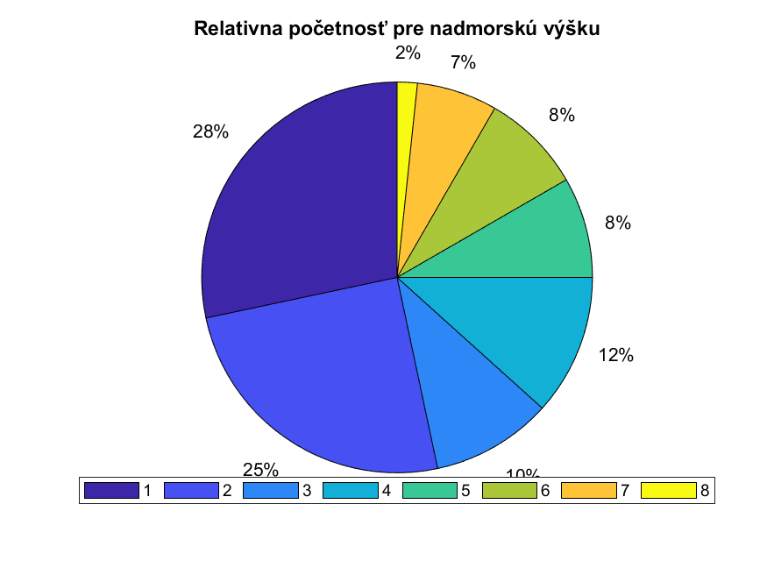
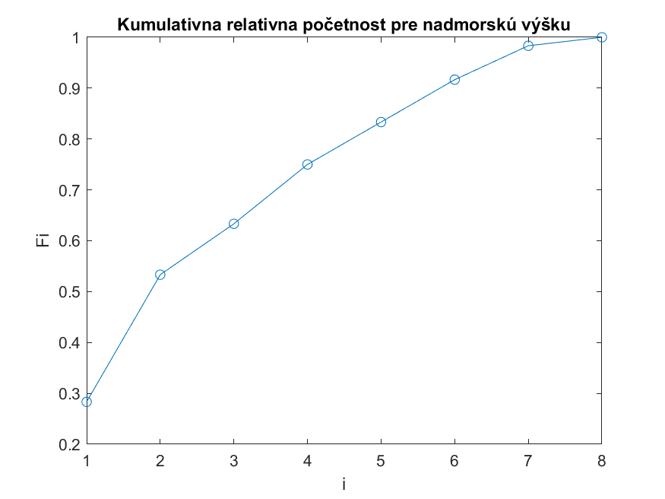
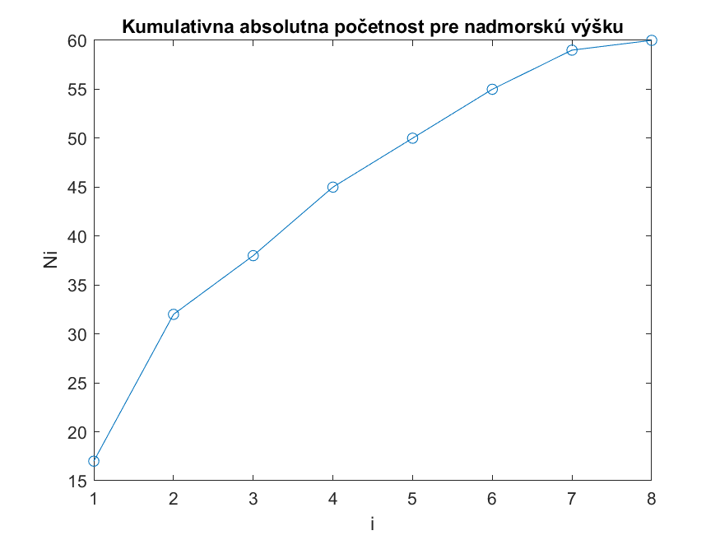
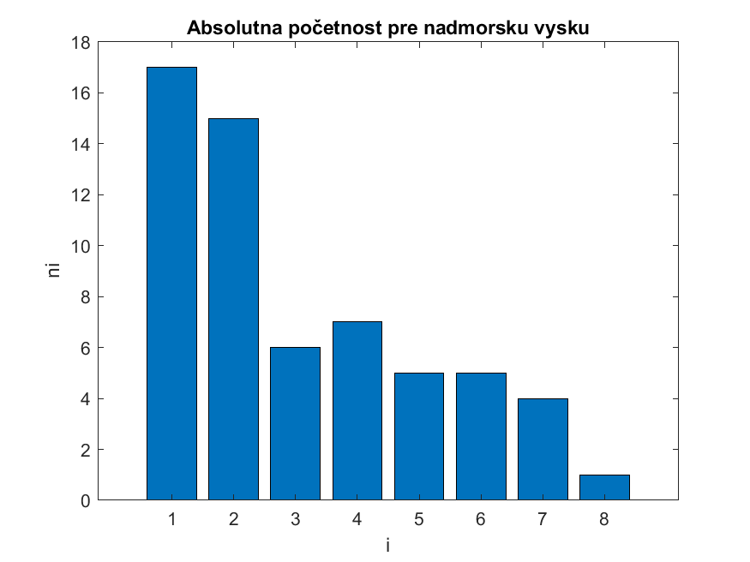
Typ sídla | Kraj | Štát
mesto | Košický | Slovensko
obec | Bratislavský | Ukrajina
 | Prešovský | Maďarsko
 | Žilinský | Poľsko
 | Banskobystrický | Česko
 | Trnavský
 | Nitriansky
 | Trenčiansky
 | —

